Tabelle1
Übungsbesprechung / Erfolgskontrolle / Bilanz |  |  |  |  |  |  | (Mannschaft und Gruppenführer)

1 | Übungsabbruch

 | Wichtig!
 | - Begonnene, interessante Übungsteile zu Ende führen lassen
 | - Rückmeldungen abwarten

 | Übungsleiter:
 | - Befiehlt dem Einsatzleiter den Übungsabbruch
 | - Legt den Ort, die Formation und den Zeitpunkt der Übungsbesprechung fest
 | - Macht eine kurze Absprache mit den Übungsleitergehilfen
 | - Trifft die Vorbereitungen für die Übungsbesprechung |  |  |  |  | Methodische Hinweise

 | Einsatzleiter: |  |  |  |  | ‐ Sich auf die Besprechung vorbereiten (Notizen)
 | - Trifft die notwendigen Massnahmen, damit möglichst alle an der |  |  |  |  | ‐ Augenkontakt herstellen
 | Übungsbesprechung teilnehmen können |  |  |  |  | ‐ Ich‐Botschaften statt „man“ oder „wir“ anwenden
 | - Besammelt die Mannschaft mit Blickrichtung zum Übungsobjekt |  |  |  |  | ‐ kein Spielraum für Interpretationen bieten

2 | Szenario |  |  | z.B. Brand im 1. Stock, Entwicklung über Treppenhaus in 4. Stock, Personenrettung im 3 Stock, etc.

 | Wichtig!
 | Alle Einsatzkräfte sind über den Übungs- bzw. Einsatzverlauf informiert

 | Übungsleiter:
 | - Schildert relevante Punkte zur Ausgangslage und zum Übungsszenario
 | (Taktische und technische Herausforderungen)
 | - Gibt die Schwerpunkte und Gesamtzielsetzungen für die Übung bekannt
 | - Erläutert den Ablauf der Übungsbesprechung
 | - Stellt die Übungsleitergehilfen vor

3 | Dank | z.B. Ich danke der Familie XYZ für das zur Verfügung stellen des Liegenschaft

4 | Ich | Wichtig! Ich beginne positiv und in der Ich – Form |  | 9 | Ich | Wichtig! Ich beginne positiv und in der Ich – Form
 |  | z. B. Ich habe eine Einsatzübung gesehen mit grossem Einsatzwillen |  |  |  | z. B. Ich habe Grfhr gesehen, welche gute Führungsarbeit geleistet haben.
 | Mannschaft |  |  |  | Gruppenführer

5 | Ziel | Wichtig! Maximal 3 Beurteilungskriterien |  | 10 | Ziel | Wichtig! Maximal 3 Beurteilungskriterien
 |  | z. B. Sicherheit, FW-Handwerk, Zeitlicher Ablauf, Handhabung der Geräte, |  |  |  | z. B. Rückmeldungen, Auftrag EL wiederholen, Auftrag an Mannschaft erteilen,
 | Mannschaft | Leistungsbereitschaft, Einsatzwille, fachtechnische Richtigkeit |  |  | Gruppenführer | Führungs‐Rhythmus, Überblick verschafft?, fachtechnische Richtigkeit

6 | Fakten | Was habe ich festgestellt? (keine Schönfärberei!) |  | 11 | Fakten | Was habe ich festgestellt? (keine Schönfärberei!)
 |  | z. B. Aus meiner Sicht ist die eigene Sicherheit erfüllt, weil … |  |  |  | z. B. Aus meiner Sicht ist das Wiederholen der El Aufträge erfüllt, weil …
 | Mannschaft | oder Aus meiner Sicht ist die Gerätehandhabung nicht erfüllt, weil … |  |  | Gruppenführer | oder Aus meiner Sicht ist das Meldewesen nicht erfüllt, weil …

 |  |  | herausragende Aktionen erwähnen |  |  |  |  | herausragende Aktionen erwähnen

7 | Verbinden | Verbesserungs‐ oder Lösungsvorschläge |  | 12 | Verbinden | Verbesserungs‐ oder Lösungsvorschläge
 |  | aus meiner Sicht => Tipps |  |  |  | aus meiner Sicht => Tipps
 | Mannschaft | z. B. Ich habe gute Erfahrungen gemacht, wenn ich … |  |  | Gruppenführer | z. B. Ich habe gute Erfahrungen gemacht, wenn ich …

8 | Kurz | Kurzen, positiven, aufbauenden Schluss formulieren |  | 13 | Kurz | Kurzen, positiven, aufbauenden Schluss formulieren
 |  | => Nagel setzen! |  |  |  | => Nagel setzen!
 | Mannschaft | z.B. Also, wir nehmen folgenden Punkt in die nächste Übung mit… |  |  | Gruppenführer | z.B. Also, wir nehmen folgenden Punkt in die nächste Übung mit…

14 | Weiteres Vorgehen | z.B. Mannschaft und Gruppenführer wegtreten mit der Retablierung beginnen, neuer Treffpunkt (wann, wie, wo?), etc.

Übungsbesprechung / Erfolgskontrolle / Bilanz |  |  |  |  |  |  | (Einsatzleiter)
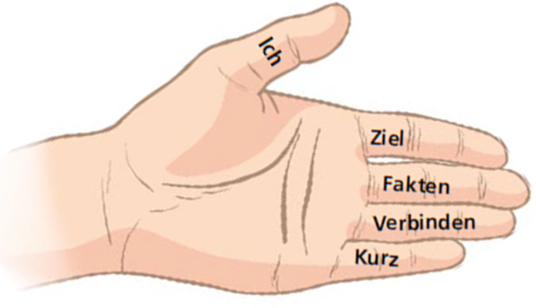
15 | Besprechung Einsatzführung

 | Wichtig!
 | Alle Einsatzkräfte sind über den Übungs- bzw. Einsatzverlauf informiert

 | Besprechung:
 | - Übungs- und Einsatzbesprechungen sind – meist subjektive – Rückmeldungen
 | durch einen sachverständigen Kameraden.

 | - Eine Besprechung ist keine „Kritik“.
 |  |  |  |  |  | Methodische Hinweise
 | - Der Einsatzleiter soll Gelegenheit haben, seine gemachten Lehren zu formulieren.
 |  |  |  |  |  | ‐ Sich auf die Besprechung vorbereiten (Notizen)
 | - Die Besprechung der Einsatzführung soll ein Lerninstrument für die Einsatzleiter |  |  |  |  | ‐ Augenkontakt herstellen
 | und die Offiziere sein und unmittelbar nach der Übung in Form einer kurzen |  |  |  |  | ‐ Ich‐Botschaften statt „man“ oder „wir“ anwenden
 | Teambesprechung durchgeführt werden. |  |  |  |  | ‐ kein Spielraum für Interpretationen bieten

16 | Ich | Wichtig! Ich beginne positiv und in der Ich – Form
 |  | z. B. Ich habe einen Einsatz mit grossem Engagement von Dir als Einsatzleiter erlebt.
 | Einsatzleiter

17 | Ziel | Wichtig! Maximal 3 Beurteilungskriterien
 |  | Kontrollpunkte Einsatzführung: Schadenplatzorganisation, Befehlsgebung, Einsatz der Mittel, Verbindungen, Information, Zusammenarbeit Partner, Führungsunterstützung, Protokoll
 | Einsatzleiter | Kontrollpunkte Führungsrhythmus: Erkundung, Erkennen der Gefahren, Prioritäten, Schlüsselstellen, Eskalationsmöglichkeiten, Risiken, Vorausdenken

18 | Fakten | Was habe ich festgestellt? (keine Schönfärberei!)
 |  | z. B. Aus meiner Sicht ist das Einhalten der Prioritäten erfüllt, weil Du auf die Rückmeldungen der Kader reagiert hast, indem Du …
 | Einsatzleiter | oder Aus meiner Sicht ist die Schadenplatzorganisation nicht erfüllt, weil …

 |  |  |  |  |  |  |  | herausragende Aktionen erwähnen

19 | Verbinden | Verbesserungs‐ oder Lösungsvorschläge aus meiner Sicht => Tipps
 |  | z. B. Ich habe gute Erfahrungen gemacht, wenn ich …
 | Einsatzleiter | oder Ich habe gute Erfahrungen gemacht, wenn die Befehlsgebung ruhig und vollständig gemacht wurde und gegenseitig solange nachgefragt wurde, bis alle Punkte komplett verstanden sind, etc..

20 | Kurz | Kurzen, positiven, aufbauenden Schluss formulieren
 |  | => Nagel setzen!
 | Einsatzleiter | z.B. Also, wir nehmen folgenden Punkt in die nächste Übung mit…

21 | Weiteres Vorgehen / Informationen / allg. Bemerkungen / Notizen

